Questions
运营经理掌管一个城市的平台车辆运行，从市场的角度来看，就是管理供给端，加大供给并增强运行效率，同时维持合理的服务品质。
以下的测试能让你更好的了解运营经理的工作，充分利用Excel各种功能，挖掘数据背后的意义，寻找解决方案。
比起正确答案，我们更关心你分析问题的思路，所以解答问题的时候写下计算／推理过程。建议你创建新的页面来进行回答问题。

 | 以下问题请参考Sample 1数据
1 | 本周哪天的完成行程最高?完成了多少单
 | 答：本周的周五完成最高的订单完成数，共99188单。在订单量足够大的情况下，订单完成数可以与行程成正比。因此，认为本周的周五完成行程最高。
 | 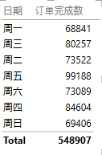
2 | 根据本周数据，连续12个小时中累计完成行程最多的时段是什么时候，完成了多少单？
 | 答：利用Excel自动填充计算十二小时内订单完成数sum()。可以得到，累计完成最多的时段是周五的12点至24点，共完成68603单。
3 | 根据本周数据，一天的哪个小时乘客叫单数最少？叫了多少单？
 | 答：一天之中上午5点乘客叫单数最少，总共叫单数仅1377单。
 | 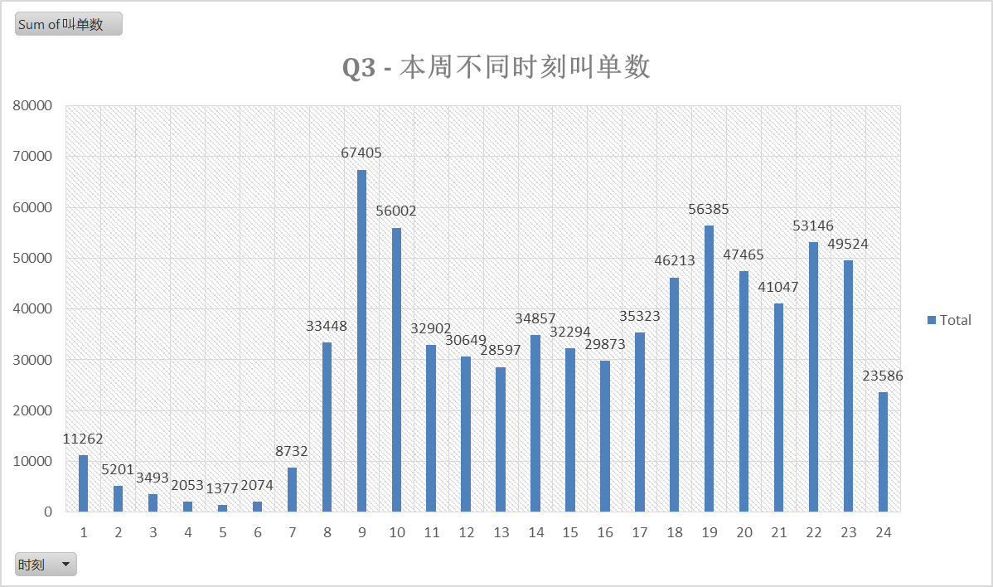
4 | 周五有多大比例的单子没有司机应答？
 | 答：订单应答率 = 司机应答数/订单数，得出周五的平均订单应答率为80.06%。因此周五约有两成的单子没有司机应答。
5 | 根据本周数据，一天的哪个小时，平均每个司机完成的订单最多？平均完成了多少单？
 | 答：根据本周数据，一天中平均每个应答司机在8点完成的订单最多，平均该小时每个司机完成6.5/7=0.93单；每个在线司机在9点完成的订单数最多，4.88/7 = 0.70单
 | 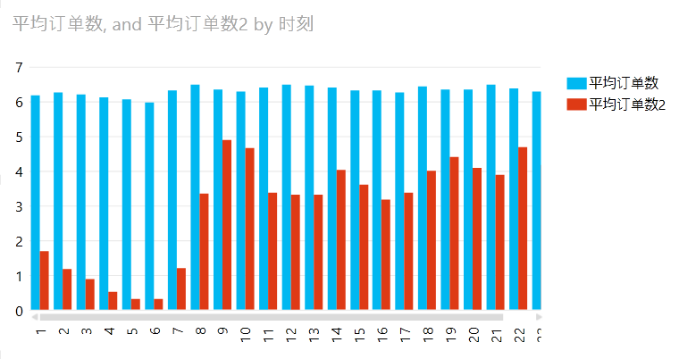
6 | 维持合理的需求／供给比例是高效运营的关键，你觉得有什么指标能最好体现供需状况。根据你的指标，找到一周中最供不应求的一个小时作为高峰期。
 | 答：选择（=([@叫单数]-@司机应答数])/[@叫单数]）作为供需缺口指标，得出供需缺口最大的是周一上午6时，缺口率达到54.21%，一半以上的订单没有得到应答。
7 | 应答率是客户体验的一个重要指标。在一定时间内（比如一小时）上线司机越多，应答率就越高吗？
 | 答：并非如此。下图为在线司机数比上应答率，我们可以发现这仍旧是一条周期性波动的线，所以两个指标之间没有必然的线性关系。

8 | 如果你可以随意调配司机的上线时间，你最希望把一周中哪个小时上线的司机调配去另外的哪个小时？你觉得调过去几个司机比较合适？
 | 答：9点，10点，19点，22点，23点的上线司机活跃度最高（应答司机数/在线司机数，60%以上），同时这几个时段的叫单数/在线司机数也高于其他；与之相反，3点，4点，5点，6点，上线司机活跃度最低（10%以下）。 因此将3，4，5，6点的上线司机调配至9，10，19，22，23点更为合适。 考虑到9，10点叫单数往往大于在线司机数因此，将3，4，5，6点的60%的司机，约6000司机，分配至9，10点；10%的司调配至19点；10%分配至11，23点，剩余20%仍能够满足当时所需。
9 | 系统每天要花1小时进行数据整理，为了减少对运营的影响，你建议工程师把自动整理时间设定到什么时候最合理？
 | 答：每天在线司机数、叫单数、司机应答数、订单完成数都在上午4时-5时达到低谷，建议工程师将自动整理时间设置为上午4时，若出现问题，可将5时作为缓冲时间。

 | 以下问题参考sample 2数据
10 | 下周五市内有重大活动，我们希望鼓励更多的司机上线，运营经理提出了两个奖励政策：
 | 1. 当天上线的司机，只要上线时间超过6小时，平均评分高于4.7分，就给60元补贴。
 | 2. 当天上线的司机，完成5单以上的，且平均评分高于4.7分的，每单补贴5元。
 | 根据这个周五的数据，你估计下周这两个奖励政策分别会花多少成本。
 | 答：根据这周五的数据，奖励1花费13080元，奖励2花费13195元；考虑到奖励政策会使得更多司机上线，金额向上浮动约30%，则成本为估计 奖励1：17000元；奖励2：17154元。
11 | 这批司机当中，效率最高的司机是哪位？效率最低的呢？
 | 答：效率最高的司机是79号司机，在线仅1.33小时，就完成11单，平均每小时获得车费302元； 效率最低的司机是232号司机，在线9.33小时，仅完成2单，平均每小时获得车费2元。
12 | 我们考虑奖励周五上线接单的优秀司机，条件是：当天完成至少10单，应答率在85%以上，平均评分在4.8分以上。有多大比例的司机能获得奖励？
 | 答：在sample2中考虑利用完成订单数/成功抢单数表征应答率，则平均有38%的司机能够获得奖励。公式：=IF(AND([@应答率]>=0.85,[@完成订单数]>=10,[@平均星级]>=4.8),1,0)
13 | 滴滴专车在北京的价格是15元起步费＋2.9元／公里＋0.3元／分钟。平均每单行程多少公里，平均每单行程多少分钟，平均每单收入多少钱？
 | 答：按照该付费标准，sample2中计算每位司机平均每单时间含负值，最大负值出现在136号司机，达到-202小时。该公式或许有条件缺失。 平均每单行程8.2公里，平均每单收入45.6元；按此标准，平均每单行程(45.6-15-8.2*2.9)/0.3=22.73分钟
14 | 根据提供的数据，平均一位司机每小时的收入是多少钱？
 | 答：按照车费收入/在线时长取平均得到一位司机每小时的收入为50.9元
 | 为了计算更精确，本题可参考sample 1和sample 2数据。
15 | 唐师傅有一台20万元的轿车，注册成为了专车司机。唐师傅周一至周五下班后上线4个小时（20点至24点），周六上线8个小时（13点到23点），预计他一周能有多少收入？
 | 答：周一至周五21，22，23，24点共100689个订单完成，周六13-23点共48438个订单； 按照每个订单平均45.6元的标准（参照S2），则这些时间段一周能够赚取（参照S1，sum(订单完成数/在线司机数*45.6)），585.8+266.4 = 852.2元。
16 | 唐师傅的车油耗是百公里9L，当前油价是6.6元／升，假设车10年折旧，每年各项杂费8000元。唐师傅考虑成为一名全职司机，希望每周净收入2000元，那么他平均需要工作多少小时？
 | 答：对车子采用直线折旧法，则每年折旧20万/10 = 2万元。 按照平均每个订单8.2公里，45.6元则每个订单净收入（车费收入-油费）：45.6-8.2/100*9*6.6 = 40.73元。 每周净收入2000，意味着每周成本（除去油费）为（8000+20000）/365*7 = 537 元 则唐师傅需要获得2537/40.73 = 62.3 个 订单即可。 每周平均每个司机能够赚取3231.1，假设订单平均在24小时，则2537/3231.1*24 = 18.84 小时 基于订单量在1，2，3，4，5，6，7，24，8这8个小时相对较低，过滤掉这几个小时可以发现，剩余16个小时，司机平均收入可达2684元>2537元 再过滤掉相对订单量较低的16点，司机平均收入可达2540，仍大于目标值。 考虑到空车油费以及司机用午餐时间，则唐师傅平均每天需要工作16小时

17 | 如果你是一名快车司机，为了获得更多收入，你可以定制信息服务，你最希望获得哪项信息？
 | 1. 未来一周重大活动的时间和地点
 | 2. 乘客的平均评分
 | 3. 明天每个小时叫单数目最多的地区
 | 4. 我周围1公里内有多少滴滴司机
 | 答：作为一名快车司机，明天每小时叫单数目最多的地区将是我最希望获得的信息。 基于此，我可以更合理的安排空车驶向，交接班地点等等行程。
18 | 获取新司机需要一定成本，比如目前的推荐司机奖励政策是成功推荐一名司机，推荐人能获得50元奖励。假设滴滴可以从司机收入中抽取10%的平台费用，根据之前的数据，预计多少周可以收回成本？
 | 答：根据S2的数据，平均每单收入45.6元；根据S1一周之内共完成548907个订单，在线司机数峰值为周五21时的10682. 因此可以认为，平台上共有司机约10682人，一周之内平均车费收入约为548907*45.6元； 则，每位司机一周的车费收入约为548907*45.6/10682 = 2343.2 若一位司机的奖励成本为50元，则50/(2043.2*10%) =0.245周即可收回成本（约两天不到） 。
19 | 运营经理最重要的工作就是增加新司机。假设本周的宣传活动给10000潜在车主发出了邀请，其中10%的车主网上进行注册，注册的车主有80%通过了证件的审核，滴滴给这些车主发送了培训通知，但只有70%的人来参加了培训，培训通过率是90%。请问这次宣传活动的转化率是多少？即 通过培训能够上线司机／发放宣传的司机
 | 答：转化率为：10%*80%*70%*90% = 5.04%
20 | 如果要估算一个司机在周六晚上能完成多少订单，以下的几个数据中，哪个数据是最不相关的？
 | 1. 周六晚有多少司机同时在线
 | 2. 司机接单到到达乘客上车地点的平均时间
 | 3. 平均每个行程的时间
 | 4. 司机完成行程后平均需要多少时间能抢到下一单
 | 答：2最不相关，因为一个快捷的APP会考虑到用户的边际等待时间，从而内部优化选取与之最近的车辆
21 | 相比于高峰期，非高峰期时，以下哪个指标会上升
 | 1.司机每小时收入
 | 2. 乘客叫单无人应答的概率
 | 3. 司机接单后到达乘客上车地点的时间
 | 4. 完成订单数／叫单数比值
 | 答：1. 由S1数据可得，高峰期司机每小时收入明显高于非高峰期； 2.由下图可知，最高峰9点是乘客交单无人应答概率明显高； 3.司机接单后到达乘客上车地点的时间数据中并未提及，但考虑到高峰时期的拥堵，非高峰时期该指标可能上升，但总体不相关。 4.同2，由下图可知，完成订单数/叫单数在高峰时期比值明显低于非高峰时期 因此，4指标会上升

S1
 | Column1 | 时刻 | 叫单数 | 司机应答数 | 订单完成数 | 在线司机数 | 平均每个司机 | 12小时 | 供需缺口 | 订单应答率 | 应答Vs在线 | 司机活跃度
周六 | 6 | 1 | 2952 | 2468 | 2181 | 6254 | 15.9 | 35596 | 16.40% | 83.60% | 7480.47 | 39.46%
周六 | 6 | 2 | 1175 | 1116 | 994 | 4582 | 9.9 | 63342 | 5.02% | 94.98% | 4824.24 | 24.36%
周六 | 6 | 3 | 827 | 741 | 677 | 3651 | 8.5 | 59639 | 10.40% | 89.60% | 4074.73 | 20.30%
周六 | 6 | 4 | 517 | 453 | 400 | 3221 | 5.7 | 55777 | 12.38% | 87.62% | 3676.06 | 14.06%
周六 | 6 | 5 | 326 | 261 | 228 | 3165 | 3.3 | 51227 | 19.94% | 80.06% | 3953.22 | 8.25%
周六 | 6 | 6 | 434 | 287 | 247 | 3500 | 3.2 | 45078 | 33.87% | 66.13% | 5292.68 | 8.20%
周六 | 6 | 7 | 949 | 674 | 577 | 4368 | 6.0 | 38719 | 28.98% | 71.02% | 6150.20 | 15.43%
周六 | 6 | 8 | 2680 | 2051 | 1869 | 5622 | 15.2 | 33489 | 23.47% | 76.53% | 7346.15 | 36.48%
周六 | 6 | 9 | 4930 | 3758 | 3335 | 6704 | 22.7 | 30190 | 23.77% | 76.23% | 8794.76 | 56.06%
周六 | 6 | 10 | 4265 | 3796 | 3444 | 7319 | 21.5 | 25705 | 11.00% | 89.00% | 8223.27 | 51.87%
周六 | 6 | 11 | 4610 | 4150 | 3772 | 7599 | 22.6 | 22138 | 9.98% | 90.02% | 8441.30 | 54.61%
周六 | 6 | 12 | 5646 | 4984 | 4475 | 7656 | 26.7 | 22199 | 11.73% | 88.27% | 8672.91 | 65.10%
周六 | 6 | 13 | 5513 | 4854 | 4384 | 7510 | 26.6 | 24402 | 11.95% | 88.05% | 8529.59 | 64.63%
周六 | 6 | 14 | 5766 | 5175 | 4710 | 7698 | 27.9 | 28118 | 10.25% | 89.75% | 8577.13 | 67.23%
周六 | 6 | 15 | 5530 | 5046 | 4634 | 8096 | 26.1 | 32075 | 8.75% | 91.25% | 8872.55 | 62.33%
周六 | 6 | 16 | 4807 | 4445 | 4080 | 8399 | 22.2 | 35755 | 7.53% | 92.47% | 9083.01 | 52.92%
周六 | 6 | 17 | 5012 | 4647 | 4266 | 8801 | 22.1 | 39793 | 7.28% | 92.72% | 9492.28 | 52.80%
周六 | 6 | 18 | 5902 | 5469 | 4986 | 8826 | 25.8 | 44532 | 7.34% | 92.66% | 9524.79 | 61.96%
周六 | 6 | 19 | 5798 | 5458 | 4997 | 8818 | 25.8 | 48952 | 5.86% | 94.14% | 9367.31 | 61.90%
周六 | 6 | 20 | 4539 | 4282 | 3957 | 8651 | 20.9 | 51040 | 5.66% | 94.34% | 9170.22 | 49.50%
周六 | 6 | 21 | 4551 | 4228 | 3903 | 8501 | 20.9 | 51608 | 7.10% | 92.90% | 9150.44 | 49.74%
周六 | 6 | 22 | 5245 | 4968 | 4549 | 8364 | 24.8 | 52713 | 5.28% | 94.72% | 8830.35 | 59.40%
周六 | 6 | 23 | 4662 | 4377 | 3972 | 7749 | 23.4 | 52913 | 6.11% | 93.89% | 8253.56 | 56.48%
周六 | 6 | 24 | 2936 | 2723 | 2452 | 6754 | 16.6 | 50890 | 7.25% | 92.75% | 7282.32 | 40.32%
日期 | Column1 | 时刻 | 叫单数 | 司机应答数 | 订单完成数 | 在线司机数 | 平均每个司机 | 12小时 | 供需缺口 | 订单应答率 | 应答Vs在线 | 司机活跃度 | 订单成功率 | 平均订单数 | 平均订单数2
周六 | 6 | 1 | 2952 | 2468 | 2181 | 6254 | 15.9 | 35596 | 16.40% | 83.60% | 7480.47 | 39.46% | 73.88% | 0.88 | 0.35
周六 | 6 | 2 | 1175 | 1116 | 994 | 4582 | 9.9 | 63342 | 5.02% | 94.98% | 4824.24 | 24.36% | 84.60% | 0.89 | 0.22
周六 | 6 | 3 | 827 | 741 | 677 | 3651 | 8.5 | 59639 | 10.40% | 89.60% | 4074.73 | 20.30% | 81.86% | 0.91 | 0.19
周六 | 6 | 4 | 517 | 453 | 400 | 3221 | 5.7 | 55777 | 12.38% | 87.62% | 3676.06 | 14.06% | 77.37% | 0.88 | 0.12
周六 | 6 | 5 | 326 | 261 | 228 | 3165 | 3.3 | 51227 | 19.94% | 80.06% | 3953.22 | 8.25% | 69.94% | 0.87 | 0.07
周六 | 6 | 6 | 434 | 287 | 247 | 3500 | 3.2 | 45078 | 33.87% | 66.13% | 5292.68 | 8.20% | 56.91% | 0.86 | 0.07
周六 | 6 | 7 | 949 | 674 | 577 | 4368 | 6.0 | 38719 | 28.98% | 71.02% | 6150.20 | 15.43% | 60.80% | 0.86 | 0.13
周六 | 6 | 8 | 2680 | 2051 | 1869 | 5622 | 15.2 | 33489 | 23.47% | 76.53% | 7346.15 | 36.48% | 69.74% | 0.91 | 0.33
周六 | 6 | 9 | 4930 | 3758 | 3335 | 6704 | 22.7 | 30190 | 23.77% | 76.23% | 8794.76 | 56.06% | 67.65% | 0.89 | 0.50
周六 | 6 | 10 | 4265 | 3796 | 3444 | 7319 | 21.5 | 25705 | 11.00% | 89.00% | 8223.27 | 51.87% | 80.75% | 0.91 | 0.47
周六 | 6 | 11 | 4610 | 4150 | 3772 | 7599 | 22.6 | 22138 | 9.98% | 90.02% | 8441.30 | 54.61% | 81.82% | 0.91 | 0.50
周六 | 6 | 12 | 5646 | 4984 | 4475 | 7656 | 26.7 | 22199 | 11.73% | 88.27% | 8672.91 | 65.10% | 79.26% | 0.90 | 0.58
周六 | 6 | 13 | 5513 | 4854 | 4384 | 7510 | 26.6 | 24402 | 11.95% | 88.05% | 8529.59 | 64.63% | 79.52% | 0.90 | 0.58
周六 | 6 | 14 | 5766 | 5175 | 4710 | 7698 | 27.9 | 28118 | 10.25% | 89.75% | 8577.13 | 67.23% | 81.69% | 0.91 | 0.61
周六 | 6 | 15 | 5530 | 5046 | 4634 | 8096 | 26.1 | 32075 | 8.75% | 91.25% | 8872.55 | 62.33% | 83.80% | 0.92 | 0.57
周六 | 6 | 16 | 4807 | 4445 | 4080 | 8399 | 22.2 | 35755 | 7.53% | 92.47% | 9083.01 | 52.92% | 84.88% | 0.92 | 0.49
周六 | 6 | 17 | 5012 | 4647 | 4266 | 8801 | 22.1 | 39793 | 7.28% | 92.72% | 9492.28 | 52.80% | 85.12% | 0.92 | 0.48
周六 | 6 | 18 | 5902 | 5469 | 4986 | 8826 | 25.8 | 44532 | 7.34% | 92.66% | 9524.79 | 61.96% | 84.48% | 0.91 | 0.56
周六 | 6 | 19 | 5798 | 5458 | 4997 | 8818 | 25.8 | 48952 | 5.86% | 94.14% | 9367.31 | 61.90% | 86.18% | 0.92 | 0.57
周六 | 6 | 20 | 4539 | 4282 | 3957 | 8651 | 20.9 | 51040 | 5.66% | 94.34% | 9170.22 | 49.50% | 87.18% | 0.92 | 0.46
周六 | 6 | 21 | 4551 | 4228 | 3903 | 8501 | 20.9 | 51608 | 7.10% | 92.90% | 9150.44 | 49.74% | 85.76% | 0.92 | 0.46
周六 | 6 | 22 | 5245 | 4968 | 4549 | 8364 | 24.8 | 52713 | 5.28% | 94.72% | 8830.35 | 59.40% | 86.73% | 0.92 | 0.54
周六 | 6 | 23 | 4662 | 4377 | 3972 | 7749 | 23.4 | 52913 | 6.11% | 93.89% | 8253.56 | 56.48% | 85.20% | 0.91 | 0.51
周六 | 6 | 24 | 2936 | 2723 | 2452 | 6754 | 16.6 | 50890 | 7.25% | 92.75% | 7282.32 | 40.32% | 83.51% | 0.90 | 0.36
 |  |  |  |  | 73089 | 161808 | 444.0 |  |  | 80.06% |  | 51.66% | 71.75%

PV-S1


Power View can only print one sheet at a time.
Please switch to the desired sheet and try again.

